設定方法
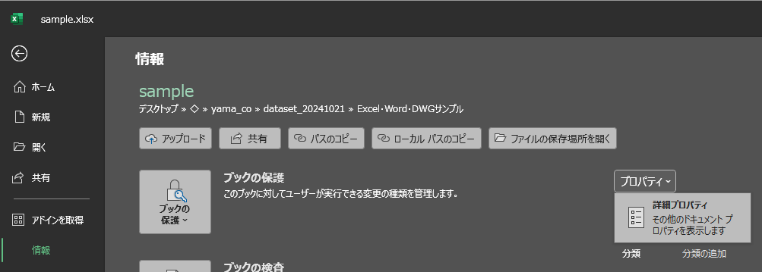
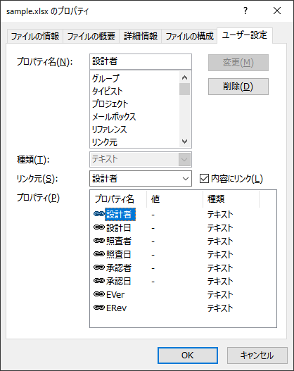
①SWPDM変数設定
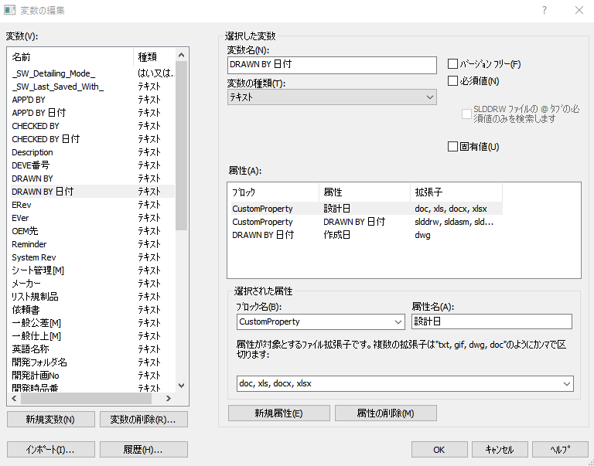

②SWPDMデータカード作成
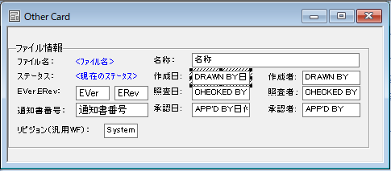

③Excel：セルの名称を指定 ※名称はSWPDM変数の「属性名」とすること
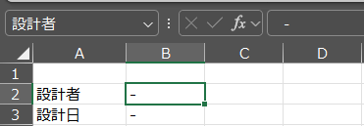

④Excel：プロパティを設定
 | ファイル＞情報＞プロパティ＞詳細プロパティ

